Товары
 | артикул | кол-во |  |  | фото 2 | фото 3 | фото 4 | гиперссылка (фото 1) | Сертификат, приложение к сертификату | номер сертификата | дата сертификата | срок действия сертифмката | Размер товара мм | объем изд м3 | вес изд кг.
Артикул: 08175 Название: Набор для творчества. Амигуруми из бисера. Пингвин. Арт. 08175 Описание: Набор для творчества "Амигуруми из бисера" - это уникальный комплект, предназначенный для создания оригинальных и красивых украшений в технике амигуруми. В наборе вы найдете все необходимые материалы: разноцветный бисер, леску, тарелочку для бисера, акксесуары а также ссылку на пошаговую видео инструкцию, которая поможет вам создать уникальные изделия даже без опыта в рукоделии. Готовую фигурку можно превратить в красивые брелоки или яркие серьги которые станут украшением для вас или прекрасным подарком для друзей и близких. Техописание: В наборе: бисер, леска,тарелочка для бисера, акксесуары, инструкция, ссылка на видео инструкцию. Количество в коробке: 12 | 08175 | 569 | 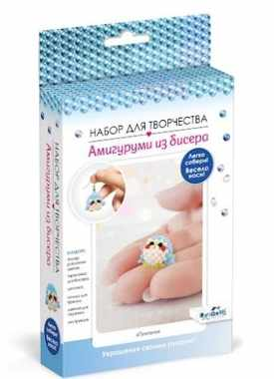 | 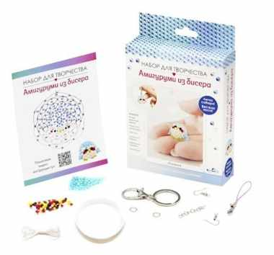 | https://cdn.ast.ru/v2/AST000000000250798/COVER/cover4.jpg | https://cdn.ast.ru/v2/AST000000000250798/COVER/spine.jpg | https://cdn.ast.ru/v2/AST000000000250798/COVER/cover3d.jpg | https://cdn.ast.ru/v2/AST000000000250798/COVER/cover1.jpg | https://cdn.ast.ru/v2/AST000000000231747/COVER/dopfoto01.jpg | 2592 | 2023-11-14 | не установлен | 120x34x180 | 0.0007344 | 0.12
Артикул: 08097 Название: Набор для творчества. Вышивка на одежде "Сова". Арт. 08097 Описание: Набор для творчества. Вышивка на одежде — «Сова» это готовый комплект для создания уникальных дизайнов на одежде. В набор входят пяльцы, водорастворимая канва с нанесенным контуром рисунка, нитки мулине, иголка, инструкция по созданию дизайнов. Вышивка гладью - это техника, при которой нитки проходят сквозь ткань и создают рисунок, который можно использовать для украшения одежды, сумок, шарфов и других аксессуаров. Набор для творчества подходит как для начинающих, так и для опытных мастеров, которые хотят создать оригинальные и уникальные вещи. В процессе вышивания вы получите не только красивые вещи, но и удовольствие от процесса творчества. Техописание: В наборе: пяльцы, водорастворимая канва с нанесенным контуром рисунка, нитки мулине, инструкция, иголка. Количество в коробке: 10 | 08097 | 511 | 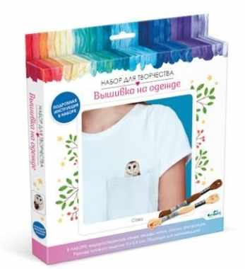 | 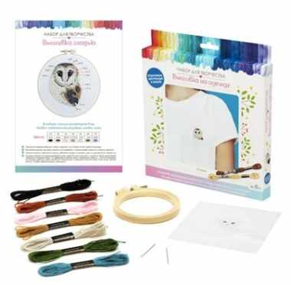 | https://cdn.ast.ru/v2/AST000000000249892/COVER/cover4.jpg | https://cdn.ast.ru/v2/AST000000000249892/COVER/spine.jpg | https://cdn.ast.ru/v2/AST000000000249892/COVER/cover3d.jpg | https://cdn.ast.ru/v2/AST000000000249892/COVER/cover1.jpg | https://cdn.ast.ru/v2/AST000000000231747/COVER/dopfoto01.jpg | 2592 | 2023-11-14 | не установлен | 205x25x230 | 0.00117875 | 0.12
Артикул: 07018 Название: Турбозавры. Набор для творчества 3в1. Друзья. EVA, раскраска, наклейки. Арт. 07018 Описание: Набор для творчества это отличное пособие для развития у ребенка фантазии, внимательности и речи. Стикеры и EVA можно комбинировать между собой и создавать каждый раз новые истории. Техописание: В наборе: 3 картинки-основы, мягкие самоклеящиеся детали, стикеры Количество в коробке: 9 | 07018 | 150 | 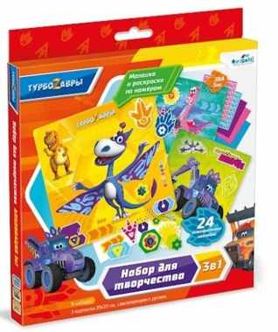 |  |  |  |  | https://cdn.ast.ru/v2/AST000000000236792/COVER/cover1.jpg | https://cdn.ast.ru/v2/AST000000000234263/COVER/dopfoto01.jpg | ЕАЭС RU С-RU.ВЕ02.В.03714/21 | 2021-04-19 | 2023-04-18 | 205x20x230 | 0.000943 | 0.102
Артикул: 06022 Название: 44 котенка. Набор для творчества 3в1. Мастера GRAFFITI. 3 картинки, 3 листа стикеров. Арт.06022 Описание: Тренируем мелкую моторику и фантазию вместе с любимыми героями мультфильма "44 котенка"! Просто украсьте 3 картинки-основы яркими стикерами и сочините истории про героев. Яркие картины станут отличным украшением детской комнаты и подарят радостные эмоции всем близким! Техописание: В наборе: 3 картинки-основы, 3 листа наклеек. Размер картинки-основы: 200х200 мм. Материал: бумага, картон. Количество в коробке: 12 | 06022 | 370 | 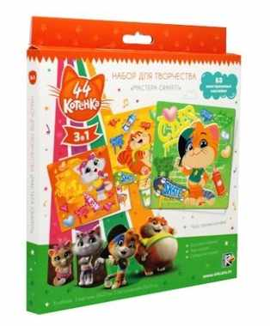 |  |  |  |  | https://cdn.ast.ru/v2/AST000000000200465/COVER/cover1.jpg | https://cdn.ast.ru/v2/AST000000000201950/COVER/dopfoto01.jpg | ЕАЭС RU С-RU.АЯ46.В.10472/19 | 2019-12-12 | 2022-12-11 | 205x15x230 | 0.00070725 | 0.09
Артикул: 07811 Название: Архитектурное киригами. Пейзаж с поездом. 07811 Описание: Киригами - искусство создания композиций из единого листа бумаги, которое позволяет по-новому проявить себя в творчестве. Этот стильный декор сделает обычные картины особенно выразительными. Техописание: В наборе: Лист 27 на 27 см с нанесенной схемой, цветной лист 28 на 28 см с дизайном, инструкция, двусторонний скотч в полосках Количество в коробке: 30 | 07811 | 1180 | 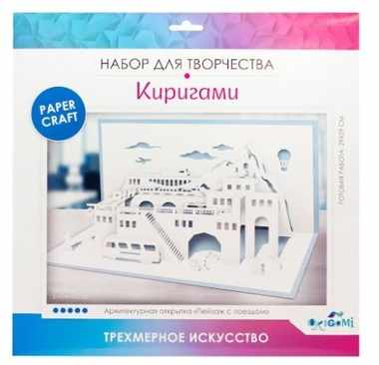 | 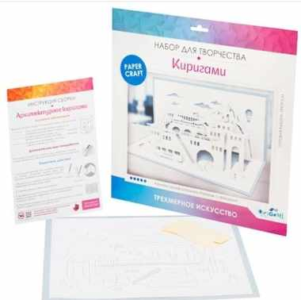 | https://cdn.ast.ru/v2/AST000000000246757/COVER/cover4.jpg | https://cdn.ast.ru/v2/AST000000000246757/COVER/spine.jpg |  | https://cdn.ast.ru/v2/AST000000000246757/COVER/cover1.jpg | https://cdn.ast.ru/v2/AST000000000201795/COVER/dopfoto01.jpg | ЕАЭС RU С-RU.НВ38.В.01588/22 | 2022-08-09 | 2027-08-08 | 315x10x315 | 0.000992 | 0.101
Артикул: 07812 Название: Архитектурное киригами. Абстракция. 07812 Описание: Киригами - искусство создания композиций из единого листа бумаги, которое позволяет по-новому проявить себя в творчестве. Этот стильный декор сделает обычные картины особенно выразительными. Техописание: В наборе: Лист 27 на 27 см с нанесенной схемой, цветной лист 28 на 28 см с дизайном, инструкция, двусторонний скотч в полосках Количество в коробке: 30 | 07812 | 1170 | 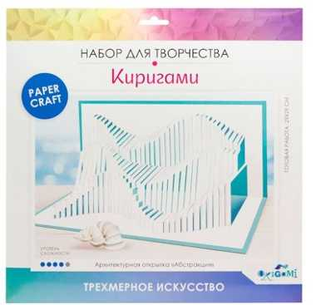 | 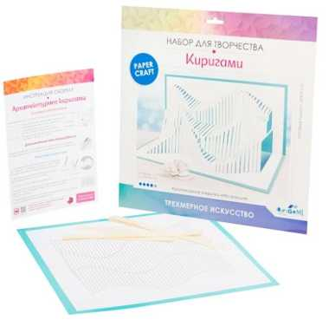 |  | https://cdn.ast.ru/v2/AST000000000246758/COVER/cover4.jpg | https://cdn.ast.ru/v2/AST000000000246758/COVER/spine.jpg |  | https://cdn.ast.ru/v2/AST000000000246758/COVER/cover1.jpg | https://cdn.ast.ru/v2/AST000000000201795/COVER/dopfoto01.jpg | ЕАЭС RU С-RU.НВ38.В.01588/22 | 2022-08-09 | 2027-08-08 | 315x10x315 | 0.000992 | 0.101
Артикул: 07687 Название: Киригами-картины. Весенний букет. Арт.07687 Описание: Киригами - искусство создания композиций из единого листа бумаги, которое позволяет по-новому проявить себя в творчестве. Этот стильный декор сделает обычные картины особенно выразительными. Техописание: В наборе: лист с нанесенной схемой, цветной лист А3 с фоном, двухсторонняя инструкция, двусторонний скотч в полосках Количество в коробке: 30 | 07687 | 1160 | 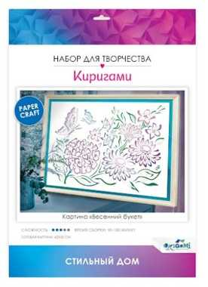 | 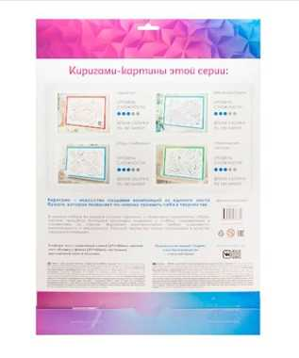 |  | https://cdn.ast.ru/v2/AST000000000245287/COVER/cover4.jpg | https://cdn.ast.ru/v2/AST000000000245287/COVER/spine.jpg |  | https://cdn.ast.ru/v2/AST000000000245287/COVER/cover1.jpg | https://cdn.ast.ru/v2/AST000000000201795/COVER/dopfoto01.jpg | ЕАЭС RU С-RU.НВ38.В.01588/22 | 2022-08-09 | 2027-08-08 | 225x25x312 | 0.001755 | 0.101
Артикул: 07685 Название: Киригами-картины. Дракон. Арт.07685 Описание: Киригами - искусство создания композиций из единого листа бумаги, которое позволяет по-новому проявить себя в творчестве. Этот стильный декор сделает обычные картины особенно выразительными. Техописание: В наборе: лист с нанесенной схемой, цветной лист А3 с фоном, двухсторонняя инструкция, двусторонний скотч в полосках Количество в коробке: 30 | 07685 | 1150 | 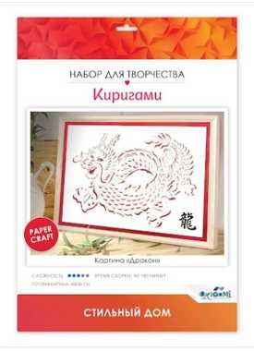 | 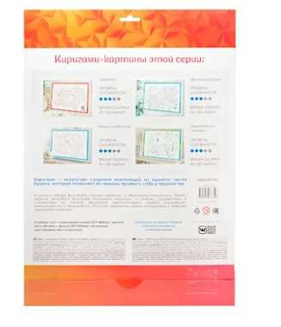 |  | https://cdn.ast.ru/v2/AST000000000245285/COVER/cover4.jpg | https://cdn.ast.ru/v2/AST000000000245285/COVER/spine.jpg |  | https://cdn.ast.ru/v2/AST000000000245285/COVER/cover1.jpg | https://cdn.ast.ru/v2/AST000000000201795/COVER/dopfoto01.jpg | ЕАЭС RU С-RU.НВ38.В.01588/22 | 2022-08-09 | 2027-08-08 | 225x25x312 | 0.001755 | 0.101
Артикул: 07688 Название: Киригами-картины. Пруд с рыбками. Арт.07688 Описание: Киригами - искусство создания композиций из единого листа бумаги, которое позволяет по-новому проявить себя в творчестве. Этот стильный декор сделает обычные картины особенно выразительными. Техописание: В наборе: лист с нанесенной схемой, цветной лист А3 с фоном, двухсторонняя инструкция, двусторонний скотч в полосках Количество в коробке: 30 | 07688 | 1140 | 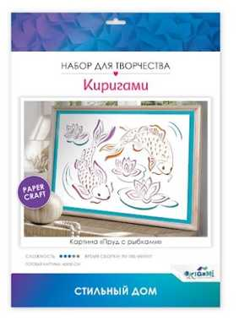 | 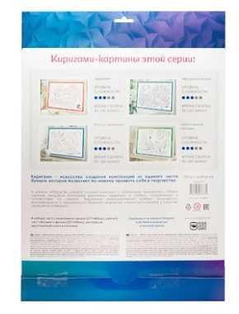 |  | https://cdn.ast.ru/v2/AST000000000245288/COVER/cover4.jpg | https://cdn.ast.ru/v2/AST000000000245288/COVER/spine.jpg |  | https://cdn.ast.ru/v2/AST000000000245288/COVER/cover1.jpg | https://cdn.ast.ru/v2/AST000000000201795/COVER/dopfoto01.jpg | ЕАЭС RU С-RU.НВ38.В.01588/22 | 2022-08-09 | 2027-08-08 | 225x25x312 | 0.001755 | 0.101
Артикул: 07686 Название: Киригами-картины. Тропический пейзаж. Арт.07686 Описание: Киригами - искусство создания композиций из единого листа бумаги, которое позволяет по-новому проявить себя в творчестве. Этот стильный декор сделает обычные картины особенно выразительными. Техописание: В наборе: лист с нанесенной схемой, цветной лист А3 с фоном, двухсторонняя инструкция, двусторонний скотч в полосках Количество в коробке: 30 | 07686 | 1100 | 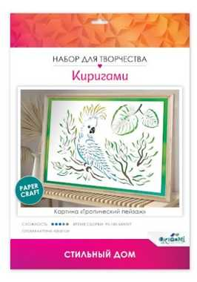 | 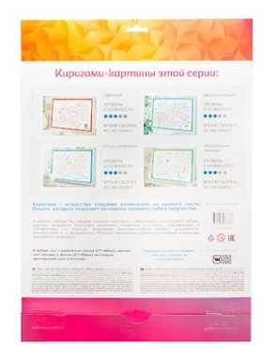 |  | https://cdn.ast.ru/v2/AST000000000245286/COVER/cover4.jpg | https://cdn.ast.ru/v2/AST000000000245286/COVER/spine.jpg |  | https://cdn.ast.ru/v2/AST000000000245286/COVER/cover1.jpg | https://cdn.ast.ru/v2/AST000000000201795/COVER/dopfoto01.jpg | ЕАЭС RU С-RU.НВ38.В.01588/22 | 2022-08-09 | 2027-08-08 | 225x25x312 | 0.001755 | 0.101
Артикул: 07663 Название: Киригами-открытки. Звездопад. Арт.07663 Описание: Киригами - искусство создания композиций из единого листа бумаги, которое позволяет по-новому проявить себя в творчестве. Этот стильный декор сделает обычные открытки особенно выразительными. Техописание: В наборе: лист A4 с нанесенной схемой, лист А4 для декорирования, инструкция, двусторонний скотч Количество в коробке: 36 | 07663 | 1100 | 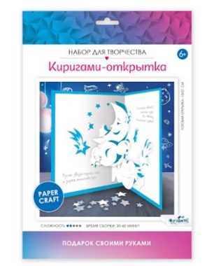 | 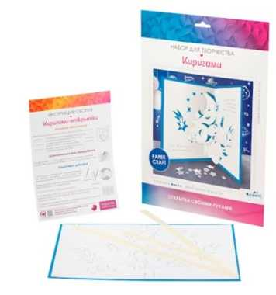 |  | https://cdn.ast.ru/v2/AST000000000244851/COVER/cover4.jpg | https://cdn.ast.ru/v2/AST000000000244851/COVER/spine.jpg |  | https://cdn.ast.ru/v2/AST000000000244851/COVER/cover1.jpg | https://cdn.ast.ru/v2/AST000000000201795/COVER/dopfoto01.jpg | ЕАЭС RU С-RU.НВ38.В.01588/22 | 2022-08-09 | 2027-08-08 | 225x25x312 | 0.001755 | 0.101
Артикул: 07665 Название: Киригами-открытки. Зимняя сказка. Арт.07665 Описание: Киригами - искусство создания композиций из единого листа бумаги, которое позволяет по-новому проявить себя в творчестве. Этот стильный декор сделает обычные открытки особенно выразительными. Техописание: В наборе: лист A4 с нанесенной схемой, лист А4 для декорирования, инструкция, двусторонний скотч Количество в коробке: 36 | 07665 | 1100 | 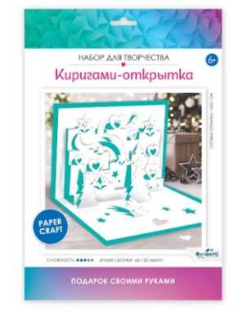 | 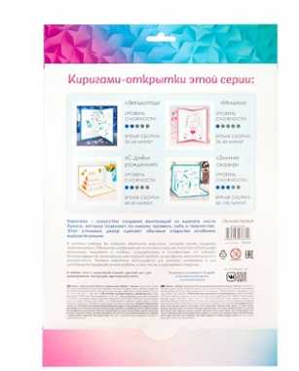 |  | https://cdn.ast.ru/v2/AST000000000244853/COVER/cover4.jpg | https://cdn.ast.ru/v2/AST000000000244853/COVER/spine.jpg |  | https://cdn.ast.ru/v2/AST000000000244853/COVER/cover1.jpg | https://cdn.ast.ru/v2/AST000000000201795/COVER/dopfoto01.jpg | ЕАЭС RU С-RU.НВ38.В.01588/22 | 2022-08-09 | 2027-08-08 | 225x25x312 | 0.001755 | 0.101
Артикул: 07664 Название: Киригами-открытки. С Днем Рождения! Арт.07664 Описание: Киригами - искусство создания композиций из единого листа бумаги, которое позволяет по-новому проявить себя в творчестве. Этот стильный декор сделает обычные открытки особенно выразительными. Техописание: В наборе: лист A4 с нанесенной схемой, лист А4 для декорирования, инструкция, двусторонний скотч Количество в коробке: 36 | 07664 | 1100 | 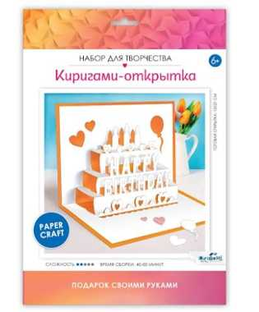 | 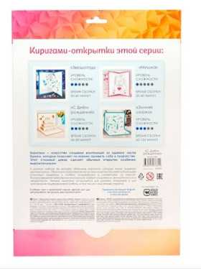 |  | https://cdn.ast.ru/v2/AST000000000244852/COVER/cover4.jpg | https://cdn.ast.ru/v2/AST000000000244852/COVER/spine.jpg |  | https://cdn.ast.ru/v2/AST000000000244852/COVER/cover1.jpg | https://cdn.ast.ru/v2/AST000000000201795/COVER/dopfoto01.jpg | ЕАЭС RU С-RU.НВ38.В.01588/22 | 2022-08-09 | 2027-08-08 | 225x25x312 | 0.001755 | 0.101
Артикул: 05279 Название: Полигональные маски. Добрый медведь. Арт.05279 Описание: С нашим набором по созданию полигональной фигуры "Добрый медведь" каждый сможет собрать для себя стильную маску! Все самое сложно мы уже сделали за вас, остается только продавить, согнуть, сложить деталь,и склеить все детали между собой! На каждой детали мы сделали специальные засечки, которые позволят аккуратно согнуть детали и сложить их в идеальную объемную фигуру! Техописание: В наборе: цветные листы с нанесенным контуром полигонов Количество в коробке: 36 | 05279 | 1100 | 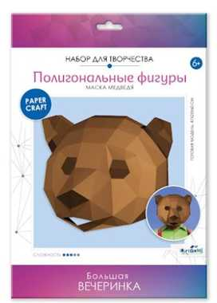 | 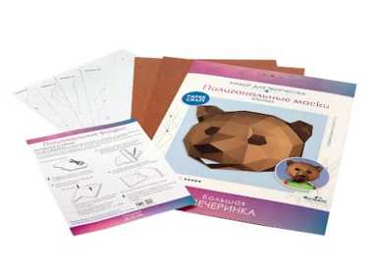 |  | https://cdn.ast.ru/v2/AST000000000243137/COVER/cover4.jpg | https://cdn.ast.ru/v2/AST000000000243137/COVER/spine.jpg |  | https://cdn.ast.ru/v2/AST000000000243137/COVER/cover1.jpg | https://cdn.ast.ru/v2/AST000000000231747/COVER/dopfoto01.jpg | 2592 | 2023-11-14 | не установлен | 225x25x312 | 0.001755 | 0.3
Артикул: 05291 Название: Полигональные маски. Заяц. Арт.05291 Описание: С нашим набором по созданию полигональной фигуры "Белый кролик" каждый сможет собрать для себя стильную маску! Все самое сложно мы уже сделали за вас, остается только продавить, согнуть, сложить деталь,и склеить все детали между собой! На каждой детали мы сделали специальные засечки, которые позволят аккуратно согнуть детали и сложить их в идеальную объемную фигуру! Техописание: В наборе: цветные листы с нанесенным контуром полигонов Количество в коробке: 36 | 05291 | 1100 | 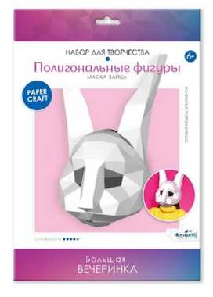 | 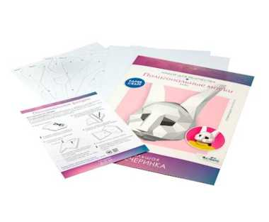 |  | https://cdn.ast.ru/v2/AST000000000243139/COVER/cover4.jpg | https://cdn.ast.ru/v2/AST000000000243139/COVER/spine.jpg |  | https://cdn.ast.ru/v2/AST000000000243139/COVER/cover1.jpg | https://cdn.ast.ru/v2/AST000000000231747/COVER/dopfoto01.jpg | 2592 | 2023-11-14 | не установлен | 225x25x312 | 0.001755 | 0.3
Артикул: 05278 Название: Полигональные маски. Мудрая панда. Арт.05278 Описание: С нашим набором по созданию полигональной фигуры "Мудрая панда" каждый сможет собрать для себя стильную маску! Все самое сложно мы уже сделали за вас, остается только продавить, согнуть, сложить деталь,и склеить все детали между собой! На каждой детали мы сделали специальные засечки, которые позволят аккуратно согнуть детали и сложить их в идеальную объемную фигуру! Техописание: В наборе: цветные листы с нанесенным контуром полигонов Количество в коробке: 36 | 05278 | 1100 | 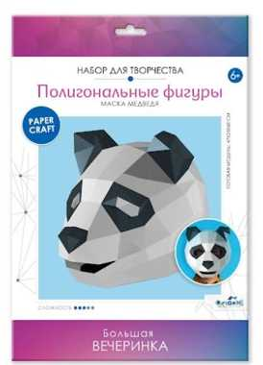 | 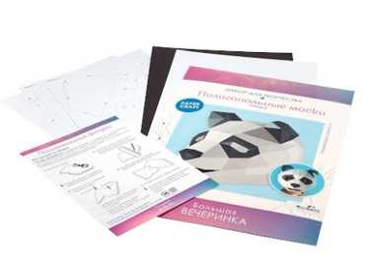 |  | https://cdn.ast.ru/v2/AST000000000243136/COVER/cover4.jpg | https://cdn.ast.ru/v2/AST000000000243136/COVER/spine.jpg |  | https://cdn.ast.ru/v2/AST000000000243136/COVER/cover1.jpg | https://cdn.ast.ru/v2/AST000000000231747/COVER/dopfoto01.jpg | 2592 | 2023-11-14 | не установлен | 225x25x312 | 0.001755 | 0.3
Артикул: 05289 Название: Полигональные маски. Роковая пантера. Арт.05289 Описание: С нашим набором по созданию полигональной фигуры "Роковая пантера" каждый сможет собрать для себя стильную маску! Все самое сложно мы уже сделали за вас, остается только продавить, согнуть, сложить деталь,и склеить все детали между собой! На каждой детали мы сделали специальные засечки, которые позволят аккуратно согнуть детали и сложить их в идеальную объемную фигуру! Техописание: В наборе: цветные листы с нанесенным контуром полигонов Количество в коробке: 36 | 05289 | 1100 | 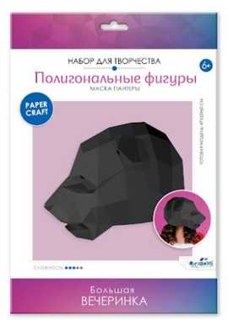 | 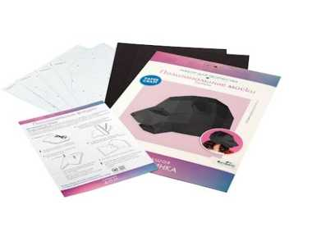 |  | https://cdn.ast.ru/v2/AST000000000243138/COVER/cover4.jpg | https://cdn.ast.ru/v2/AST000000000243138/COVER/spine.jpg |  | https://cdn.ast.ru/v2/AST000000000243138/COVER/cover1.jpg | https://cdn.ast.ru/v2/AST000000000231747/COVER/dopfoto01.jpg | 2592 | 2023-11-14 | не установлен | 225x25x312 | 0.001755 | 0.3
Артикул: 05309 Название: Полигональные маски. Хитрая лиса. Арт.05309 Описание: С нашим набором по созданию полигональной фигуры "Хитрая лиса" каждый сможет собрать для себя стильную маску! Все самое сложно мы уже сделали за вас, остается только продавить, согнуть, сложить деталь,и склеить все детали между собой! На каждой детали мы сделали специальные засечки, которые позволят аккуратно согнуть детали и сложить их в идеальную объемную фигуру! Техописание: В наборе: цветные листы с нанесенным контуром полигонов Количество в коробке: 36 | 05309 | 1080 | 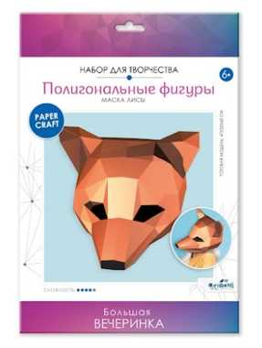 | 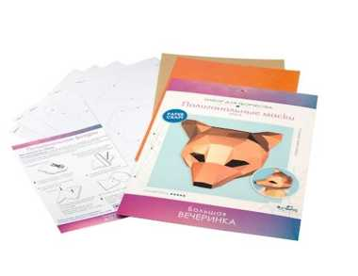 |  | https://cdn.ast.ru/v2/AST000000000243140/COVER/cover4.jpg | https://cdn.ast.ru/v2/AST000000000243140/COVER/spine.jpg |  | https://cdn.ast.ru/v2/AST000000000243140/COVER/cover1.jpg | https://cdn.ast.ru/v2/AST000000000231747/COVER/dopfoto01.jpg | 2592 | 2023-11-14 | не установлен | 225x25x312 | 0.001755 | 0.3
Артикул: 07586 Название: Полигональные фигуры. Афродита. Арт.07586 Описание: Полигональные фигуры - новый тренд дизайна интерьеров! Эти эффектные объемные фигуры украшают дом и придают любому интерьеру индивидуальность. С нашим набором по созданию полигональной фигуры "Афродита" каждый сможет почувствовать себя модным дизайнером! Все самое сложно мы уже сделали за вас, остается только продавить, согнуть, сложить деталь,и склеить все детали между собой! На каждой детали мы сделали специальные засечки, которые позволят аккуратно согнуть детали и сложить их в идеальную объемную фигуру! Сделайте уникальное украшение для вашего дома своими руками и насладитесь безграничным творчеством! Техописание: В наборе: 5 листов с контуром полигонов, инструкция Количество в коробке: 36 | 07586 | 1080 | 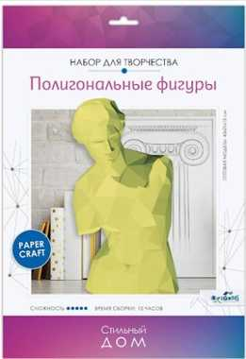 | 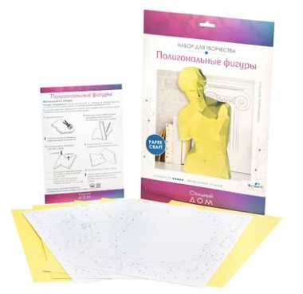 |  | https://cdn.ast.ru/v2/AST000000000243861/COVER/cover4.jpg | https://cdn.ast.ru/v2/AST000000000243861/COVER/spine.jpg |  | https://cdn.ast.ru/v2/AST000000000243861/COVER/cover1.jpg | https://cdn.ast.ru/v2/AST000000000201795/COVER/dopfoto01.jpg | ЕАЭС RU С-RU.НВ38.В.01588/22 | 2022-08-09 | 2027-08-08 | 225x25x312 | 0.001755 | 0.101
Артикул: 07436 Название: Полигональные фигуры. Корги. Арт.07436 Описание: Полигональные фигуры - новый тренд дизайна интерьеров! Эти эффектные объемные фигуры украшают дом и придают любому интерьеру индивидуальность. С нашим набором по созданию полигональной фигуры "Корги" каждый сможет почувствовать себя модным дизайнером! Все самое сложно мы уже сделали за вас, остается только продавить, согнуть, сложить деталь,и склеить все детали между собой! На каждой детали мы сделали специальные засечки, которые позволят аккуратно согнуть детали и сложить их в идеальную объемную фигуру! Сделайте уникальное украшение для вашего дома своими руками и насладитесь безграничным творчеством! Техописание: В наборе: 8 листов с контуром полигонов, инструкция Количество в коробке: 36 | 07436 | 1080 | 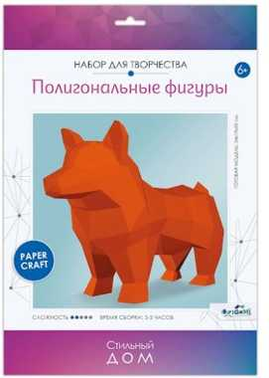 | 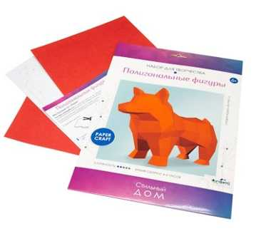 |  | https://cdn.ast.ru/v2/AST000000000241120/COVER/cover4.jpg | https://cdn.ast.ru/v2/AST000000000241120/COVER/spine.jpg |  | https://cdn.ast.ru/v2/AST000000000241120/COVER/cover1.jpg | https://cdn.ast.ru/v2/AST000000000201795/COVER/dopfoto01.jpg | ЕАЭС RU С-RU.НВ38.В.01588/22 | 2022-08-09 | 2027-08-08 | 225x25x312 | 0.001755 | 0.101
Артикул: 07582 Название: Полигональные фигуры. Кошки. Арт.07582 Описание: Полигональные фигуры - новый тренд дизайна интерьеров! Эти эффектные объемные фигуры украшают дом и придают любому интерьеру индивидуальность. С нашим набором по созданию полигональной фигуры "Кошки" каждый сможет почувствовать себя модным дизайнером! Все самое сложно мы уже сделали за вас, остается только продавить, согнуть, сложить деталь,и склеить все детали между собой! На каждой детали мы сделали специальные засечки, которые позволят аккуратно согнуть детали и сложить их в идеальную объемную фигуру! Сделайте уникальное украшение для вашего дома своими руками и насладитесь безграничным творчеством! Техописание: В наборе: 5 листов с контуром полигонов, инструкция Количество в коробке: 36 | 07582 | 1080 | 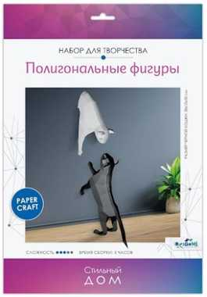 | 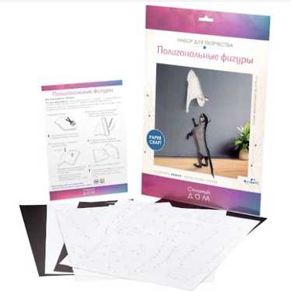 |  | https://cdn.ast.ru/v2/AST000000000243857/COVER/cover4.jpg | https://cdn.ast.ru/v2/AST000000000243857/COVER/spine.jpg |  | https://cdn.ast.ru/v2/AST000000000243857/COVER/cover1.jpg | https://cdn.ast.ru/v2/AST000000000201795/COVER/dopfoto01.jpg | ЕАЭС RU С-RU.НВ38.В.01588/22 | 2022-08-09 | 2027-08-08 | 225x25x312 | 0.001755 | 0.101
Артикул: 07581 Название: Полигональные фигуры. Полярный мишка. Арт.07581 Описание: Полигональные фигуры - новый тренд дизайна интерьеров! Эти эффектные объемные фигуры украшают дом и придают любому интерьеру индивидуальность. С нашим набором по созданию полигональной фигуры "Полярный мишка" каждый сможет почувствовать себя модным дизайнером! Все самое сложно мы уже сделали за вас, остается только продавить, согнуть, сложить деталь,и склеить все детали между собой! На каждой детали мы сделали специальные засечки, которые позволят аккуратно согнуть детали и сложить их в идеальную объемную фигуру! Сделайте уникальное украшение для вашего дома своими руками и насладитесь безграничным творчеством! Техописание: В наборе: 5 листов с контуром полигонов, инструкция Количество в коробке: 36 | 07581 | 1080 | 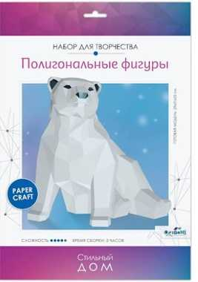 | 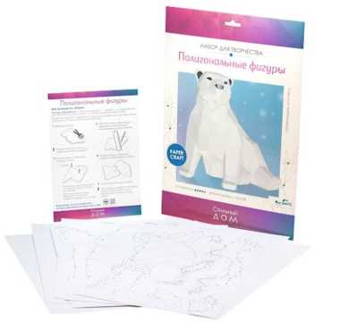 |  | https://cdn.ast.ru/v2/AST000000000243856/COVER/cover4.jpg | https://cdn.ast.ru/v2/AST000000000243856/COVER/spine.jpg |  | https://cdn.ast.ru/v2/AST000000000243856/COVER/cover1.jpg | https://cdn.ast.ru/v2/AST000000000201795/COVER/dopfoto01.jpg | ЕАЭС RU С-RU.НВ38.В.01588/22 | 2022-08-09 | 2027-08-08 | 225x25x312 | 0.001755 | 0.101

